zad1rj
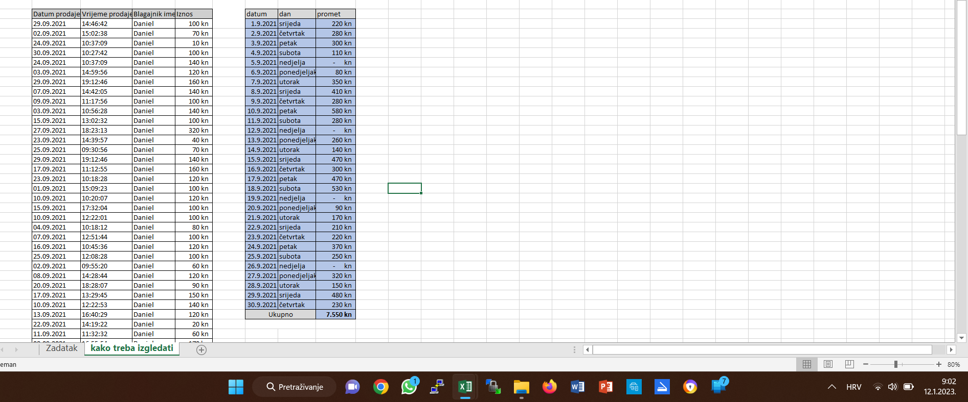

zad2.rj
Komunalije

500.00 kn | Ukupna cijena vode
950.00 kn | Ukupna cijena grijanja

Računi
 | Voda | grijanje
stan1 | 107.14285714 | 181.26064736
stan2 | 71.428571429 | 195.82623509
stan3 | 142.85714286 | 292.93015332
stan4 | 107.14285714 | 200.68143101
stan5 | 71.428571429 | 79.30153322
 | Stanovi | Br. Stanara | Površina stana | Voda | grijanje

 | stan1 | 3 | 56 | 107.14 kn | 181.26 kn
 | stan2 | 2 | 60.5 | 71.43 kn | 195.83 kn
 | stan3 | 4 | 90.5 | 142.86 kn | 292.93 kn
 | stan4 | 3 | 62 | 107.14 kn | 200.68 kn
 | stan5 | 2 | 24.5 | 71.43 kn | 79.30 kn

Ukupni broj stanara | 14
Ukupna površina svih stanova | 293.5

Cijena vode po stanaru | 35.71 kn
Cijena grijanja po kvadratnom metru | 3.24 kn

zad3rj
Prodaja sokova
Siječanj | 105
Veljača | 76
Ožujak | 102
Travanj | 87
Svibanj | 126
Lipanj | 145
Prodaja sokova
Mjesec | Coca Cola | Sprite | Juice | PiPi | Jabuka | Ukupno | Prosjek
Siječanj | 26 | 23 | 13 | 26 | 17 | 105 | 21
Veljača | 22 | 15 | 5 | 16 | 18 | 76 | 15.2
Ožujak | 12 | 24 | 26 | 17 | 23 | 102 | 20.4
Travanj | 29 | 12 | 14 | 23 | 9 | 87 | 17.4
Svibanj | 37 | 27 | 15 | 34 | 13 | 126 | 25.2
Lipanj | 45 | 31 | 19 | 15 | 35 | 145 | 29
Ukupno | 171 | 132 | 92 | 131 | 115
Prosjek | 28.50 | 22.00 | 15.33 | 21.83 | 19.17

